Hoja1
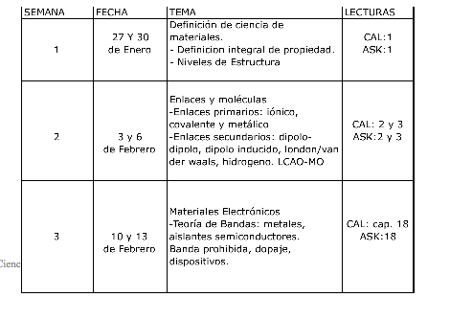
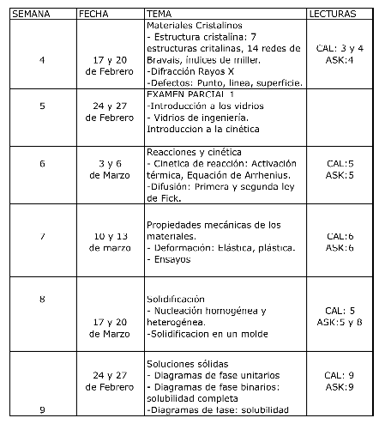
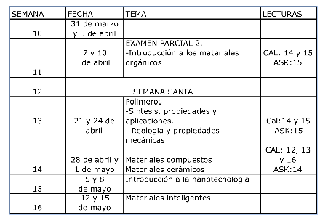

WEEK | TOPIC | WEEK | TOPIC | References
1 | Materials science definition -Integral definition of a property -Matter: Levels of structure | 4 | Crystalline materials: Crystalline structures, bravaii lattices, miller index x-ray diffraction Defects: point, line, surface
2 | Bonding and molecules -Primary bonding -Secondary bonding | 5 | EXAM 1 Introduction to glasses
3 | Electrical properties -Band theory: Metals, insulators, semi-conductors, Energy gap, doping, applications | 6 | Arrhenius equation Diffusion: Ficks laws
 |  | 7 | Mechanical properties of materials -Deformation: Elastic and plastic -Tests
 |  | 8 | Solidification
 |  | 9 | Solid solutions: Phase diagrams, partial solubility and full solubility

WEEK | TOPIC
10 | EXAM 2
11 | Organic materials
12 | Polymers Synthesis, properties and applications.
13 | Composite materials
14 | Introductions to nanotechnology
15 | Quantum systems
16 | Applications for nanotechnology EXAM3

